画面遷移図
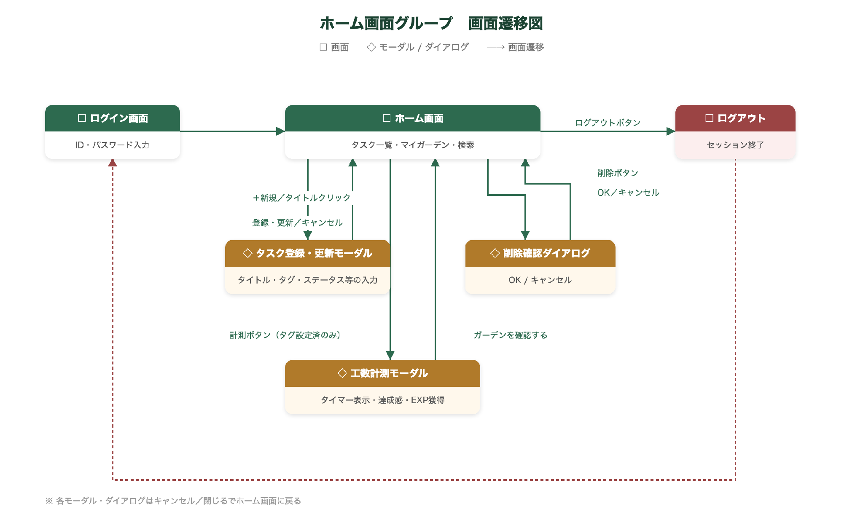
システム名 | Sprout | 画面名 | ホーム画面グループ | ドキュメント名 | 基本仕様書
作成日 | 2026/05/03 | 更新日 | 2026/06/24 | 版数 | 2.0

画面遷移図

画面レイアウト
システム名 | Sprout | 画面名 | ホーム画面グループ | ドキュメント名 | 基本仕様書
作成日 | 2026/05/03 | 更新日 | 2026/06/24 | 版数 | 2.0

画面レイアウト（ワイヤーフレーム）

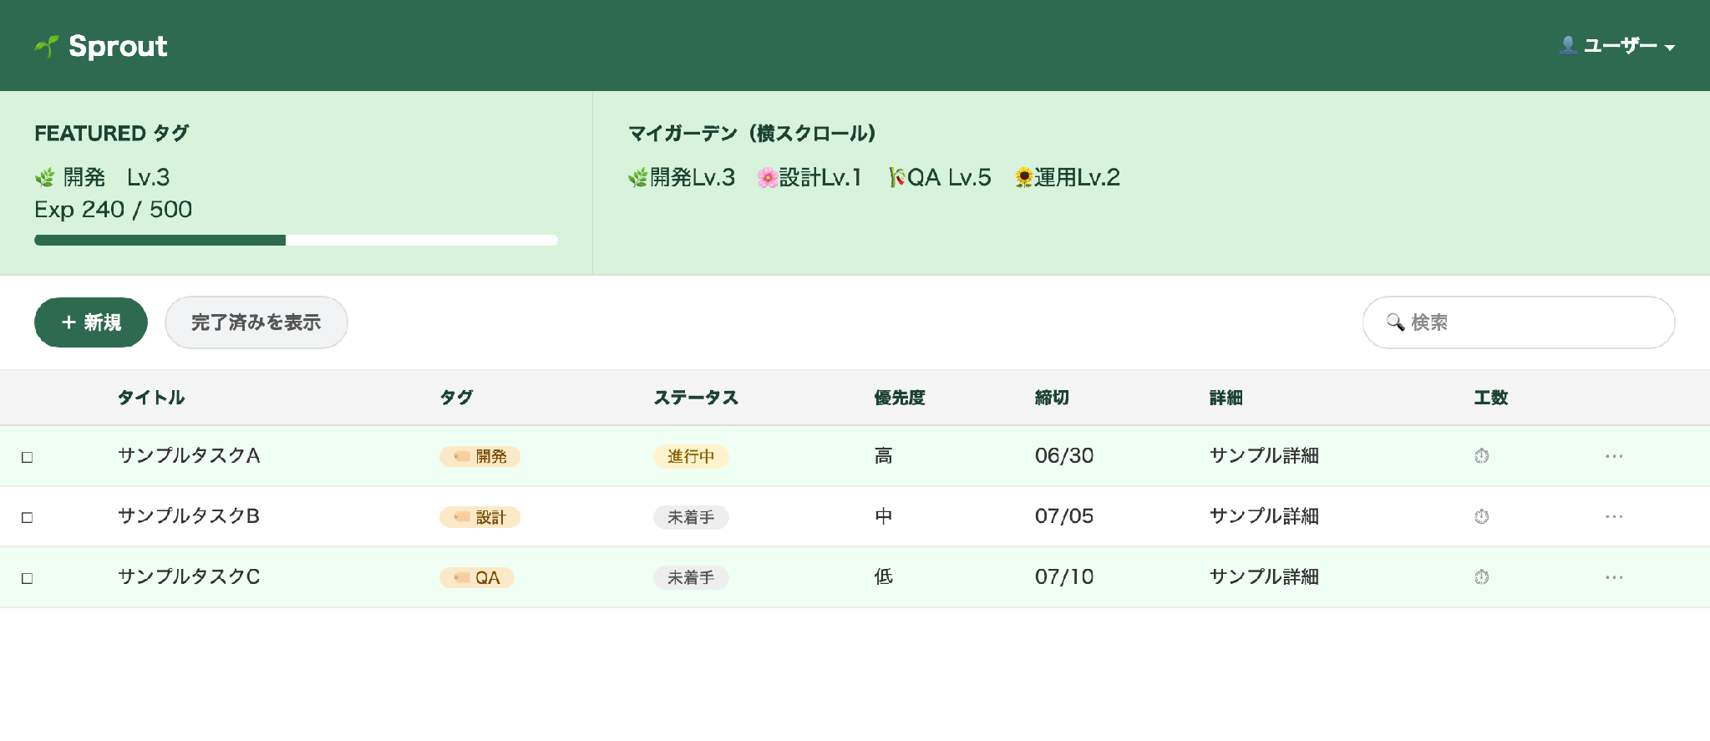
■ ホーム画面（ライトモード）

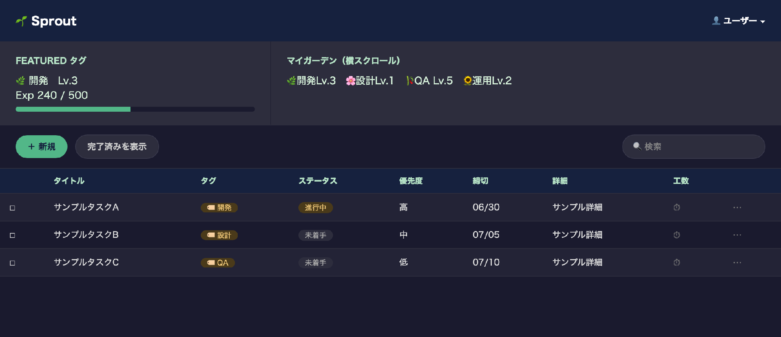
■ ホーム画面（ダークモード）

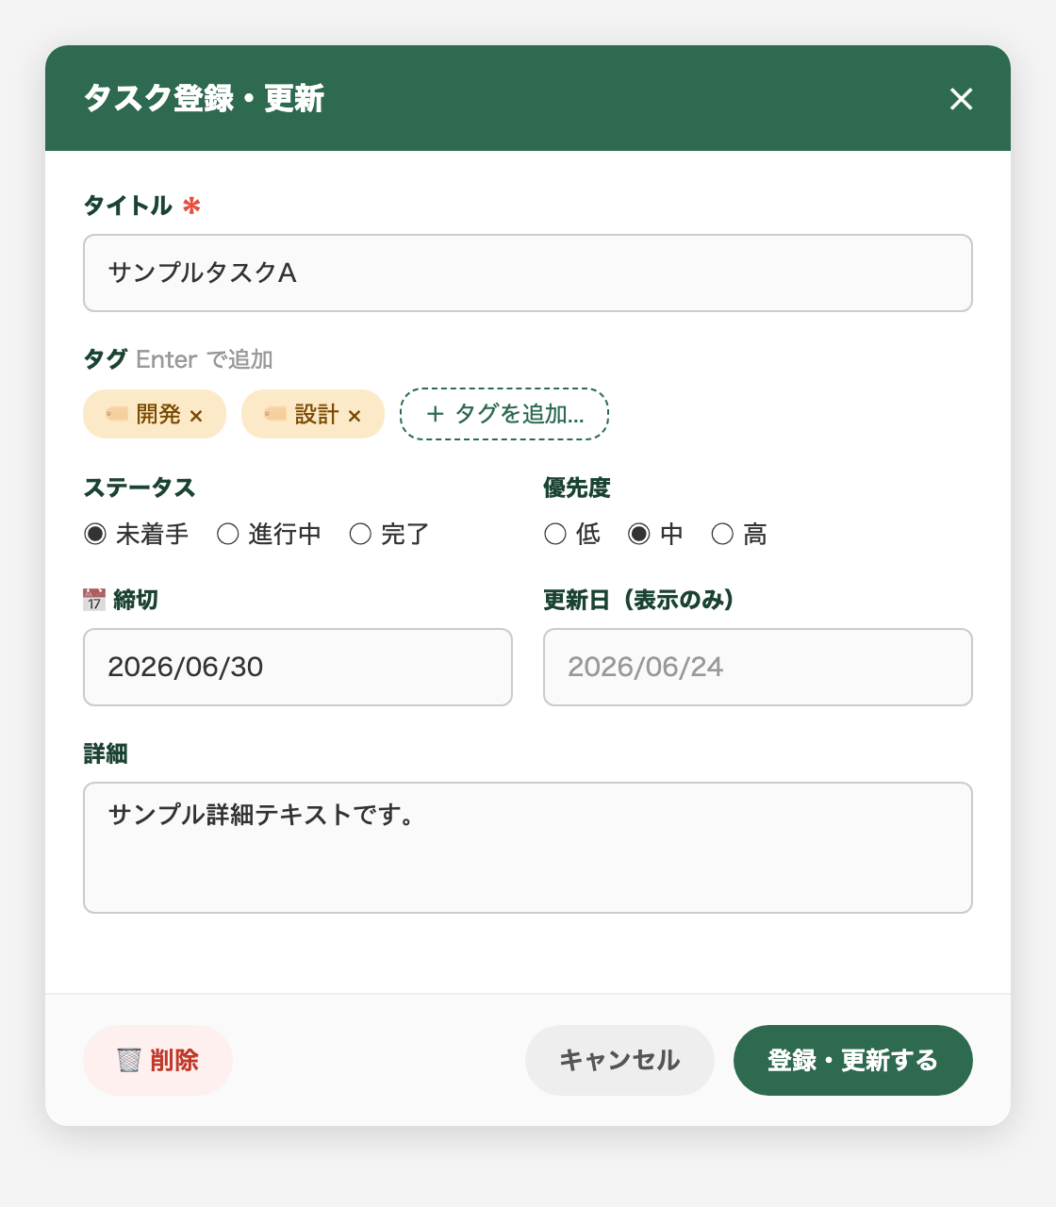
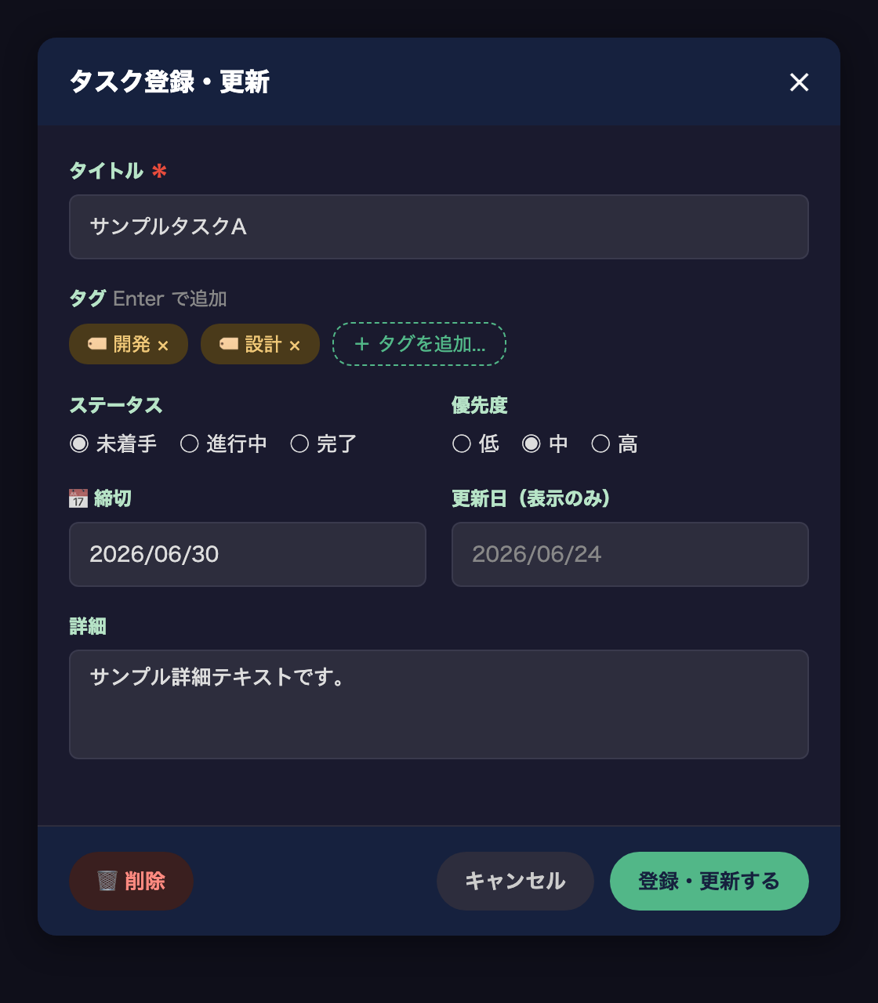
■ タスク登録・更新モーダル（左：ライトモード／右：ダークモード）

■ 工数計測モーダル（フェーズごとに独立／左：ライトモード／右：ダークモード）
①計測フェーズ
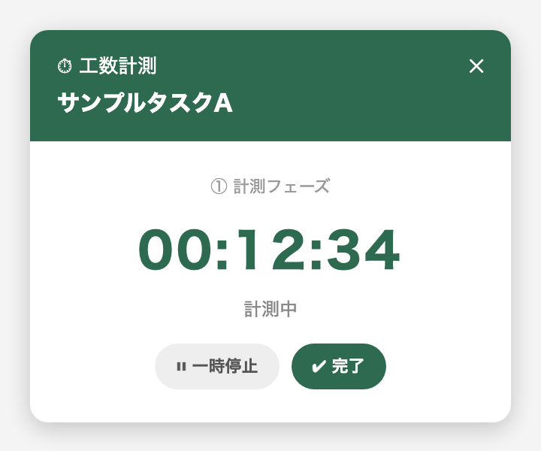 |  |  | 
↓

②完了フェーズ

↓
③結果フェーズ
 |  |  | 

